Dokumenty
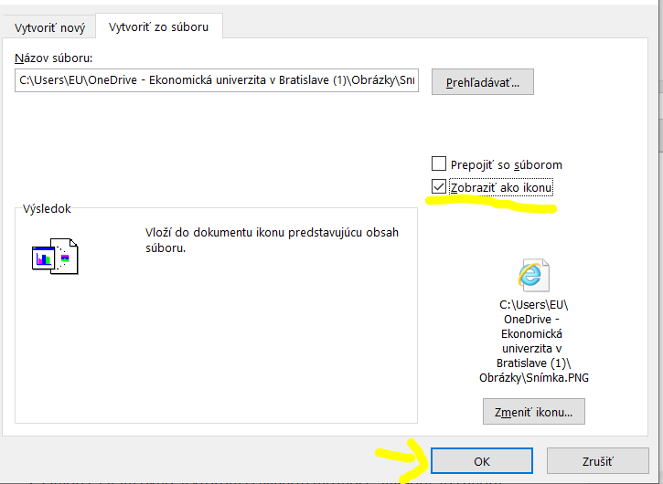
Dokumenty potrebné pred podpisom finančnej zmluvy |  | V prípade využitia zeleného cestovania | Čestné prehlásenie

Akceptačný list | Fotokópia poistnej zmluvy | Čestné prehlásenie k zelenému cestovaniu

Uvoľnenie zo štúdia | Potvrdenie o zaplatení poistenia | Cestovné lístky cesta tam

Learning Agreement | Certifikát z vykonaného OLS jazykového testu | Cestovné lístky cesta späť

Kópia Európskeho preukazu poistenca

Postup pri vkladaní dokumentov:

1. Z možností na hornej lište vyberiete možnosť Vložiť ---> Objekt
2. Otvorí sa Vám okno, v ktorom si vyberte možnosť "Vytvoriť zo súboru"
3. Kliknete na "Prehľadávať" a vyberiete si požadovaný dokument z Vášho počítača
4. Kliknite na vložiť
5. Zakliknite možnosť "Zobraziť ako ikonu" a stlačte OK
6. Teraz môžete s ikonkou pohybovať a vložiť ju, kam je potrebné

